2010
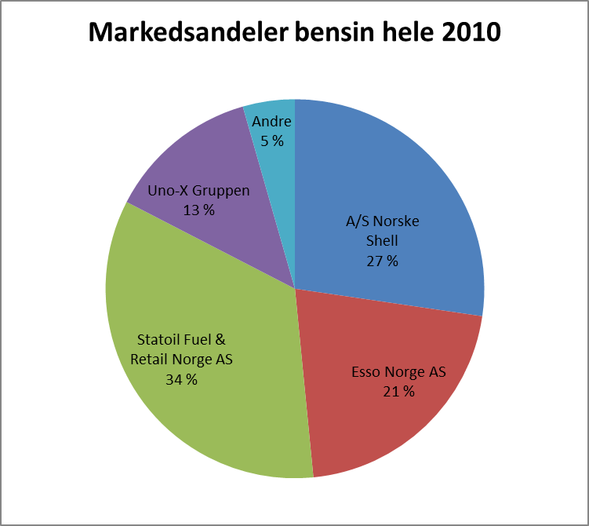
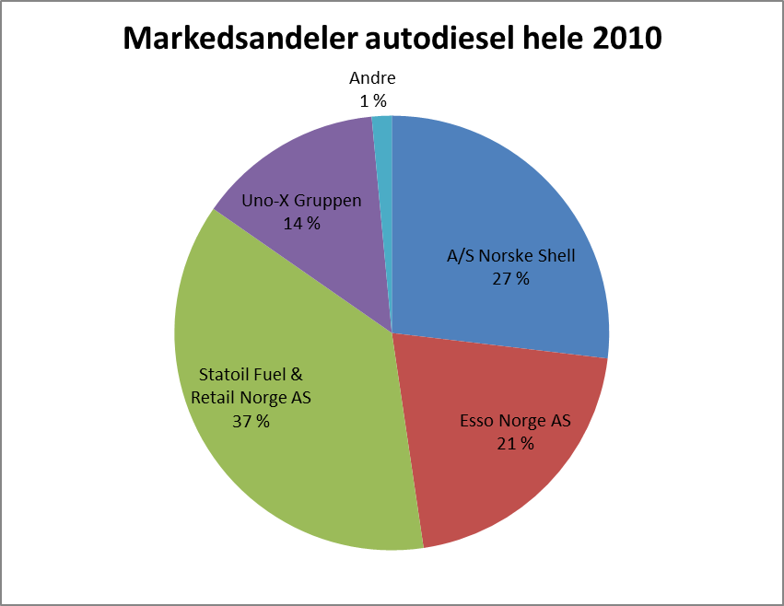
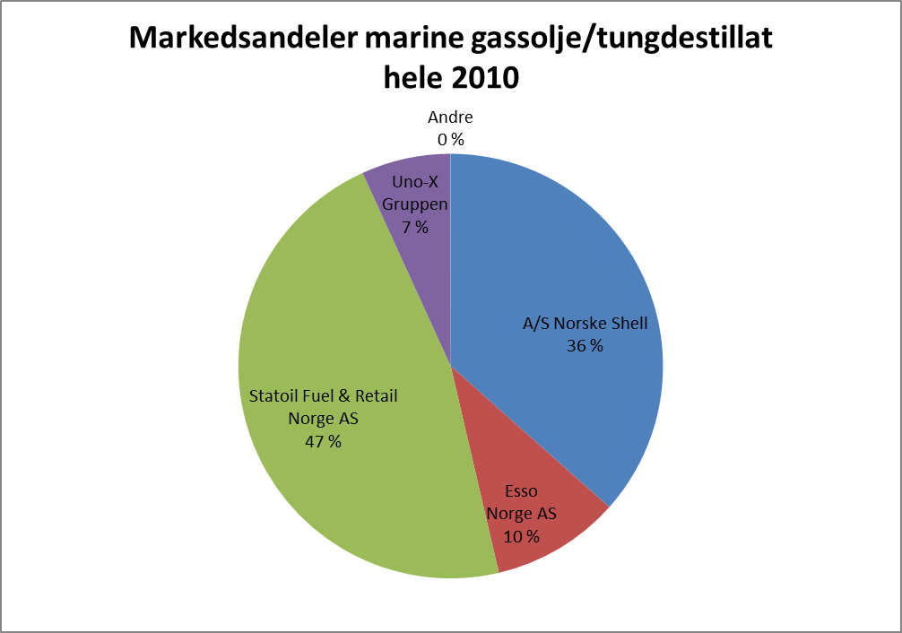

Januar 2010
Produkt | A/S Norske Shell | Esso Norge AS | Statoil Fuel & Retail Norge AS | Uno-X Gruppen | Nynäs AS | Andre | Samlet
 | Prosent | Prosent | Prosent | Prosent | Prosent | Prosent | Prosent
(040) Bilbensin | 27.8 % | 21.0 % | 33.7 % | 12.7 % |  | 4.8 % | 100.0 %
(073) Jetparafin | 38.9 % | 0.0 % | 53.0 % | 0.0 % |  | 8.1 % | 100.0 %
(090) Fyringsparafin | 23.8 % | 25.3 % | 28.6 % | 16.3 % |  | 6.0 % | 100.0 %
(101) Anleggsdiesel | 29.0 % | 23.5 % | 30.1 % | 17.7 % |  | -0.3 % | 100.0 %
(102) Autodiesel | 28.0 % | 20.6 % | 36.6 % | 14.0 % |  | 0.8 % | 100.0 %
(105) Lett fyringsolje | 13.8 % | 20.6 % | 37.4 % | 28.1 % |  | 0.2 % | 100.0 %
(110) Marine gassolje/tungdestillat | 36.4 % | 8.0 % | 47.6 % | 8.1 % |  | 0.0 % | 100.0 %
(130) Tungolje | 46.6 % | 42.6 % | 1.7 % | 7.5 % |  | 1.6 % | 100.0 %
(150) Bitumen/veiolje
Sum | 30.1 % | 17.4 % | 37.7 % | 12.8 % |  | 2.0 % | 100.0 %

Februar 2010
Produkt | A/S Norske Shell | Esso Norge AS | Statoil Fuel & Retail Norge AS | Uno-X Gruppen | Nynäs AS | Andre | Samlet
 | Prosent | Prosent | Prosent | Prosent | Prosent | Prosent | Prosent
(040) Bilbensin | 27.4 % | 21.1 % | 33.9 % | 12.9 % |  | 4.7 % | 100.0 %
(073) Jetparafin | 34.2 % | 0.0 % | 57.2 % | 0.0 % |  | 8.6 % | 100.0 %
(090) Fyringsparafin | 26.2 % | 25.8 % | 29.8 % | 16.9 % |  | 1.3 % | 100.0 %
(101) Anleggsdiesel | 27.5 % | 23.7 % | 30.7 % | 18.2 % |  | -0.2 % | 100.0 %
(102) Autodiesel | 27.1 % | 21.1 % | 37.2 % | 14.0 % |  | 0.6 % | 100.0 %
(105) Lett fyringsolje | 16.5 % | 18.4 % | 38.2 % | 26.9 % |  | 0.1 % | 100.0 %
(110) Marine gassolje/tungdestillat | 43.9 % | 8.6 % | 40.3 % | 7.2 % |  | 0.0 % | 100.0 %
(130) Tungolje | 42.5 % | 44.4 % | 4.1 % | 7.5 % |  | 1.5 % | 100.0 %
(150) Bitumen/veiolje
Sum | 31.2 % | 17.1 % | 37.4 % | 30.1 % |  | 1.8 % | 100.0 %

Mars 2010
Produkt | A/S Norske Shell | Esso Norge AS | Statoil Fuel & Retail Norge AS | Uno-X Gruppen | Nynäs AS | Andre | Samlet
 | Prosent | Prosent | Prosent | Prosent | Prosent | Prosent | Prosent
(040) Bilbensin | 26.1 % | 21.6 % | 34.5 % | 13.3 % |  | 4.6 % | 100.0 %
(073) Jetparafin | 35.9 % | 0.0 % | 54.8 % | 0.0 % |  | 9.2 % | 100.0 %
(090) Fyringsparafin | 24.0 % | 24.7 % | 31.6 % | 15.2 % |  | 4.5 % | 100.0 %
(101) Anleggsdiesel | 24.9 % | 22.7 % | 34.1 % | 18.5 % |  | -0.2 % | 100.0 %
(102) Autodiesel | 26.8 % | 21.0 % | 37.2 % | 14.2 % |  | 0.8 % | 100.0 %
(105) Lett fyringsolje | 17.9 % | 19.4 % | 38.2 % | 24.4 % |  | 0.1 % | 100.0 %
(110) Marine gassolje/tungdestillat | 36.8 % | 9.2 % | 46.6 % | 6.8 % |  | 0.5 % | 100.0 %
(130) Tungolje | 47.2 % | 40.0 % | 7.6 % | 4.2 % |  | 1.0 % | 100.0 %
(150) Bitumen/veiolje
Sum | 29.9 % | 17.5 % | 38.7 % | 11.8 % |  | 2.1 % | 100.0 %

April 2010
Produkt | A/S Norske Shell | Esso Norge AS | Statoil Fuel & Retail Norge AS | Uno-X Gruppen | Nynäs AS | Andre | Samlet
 | Prosent | Prosent | Prosent | Prosent | Prosent | Prosent | Prosent
(040) Bilbensin | 27.9 % | 21.1 % | 34.0 % | 12.4 % |  | 4.6 % | 100.0 %
(073) Jetparafin | 36.2 % | 0.0 % | 55.9 % | 0.0 % |  | 7.9 % | 100.0 %
(090) Fyringsparafin | 20.1 % | 19.1 % | 23.3 % | 32.5 % |  | 5.0 % | 100.0 %
(101) Anleggsdiesel | 21.6 % | 23.5 % | 34.9 % | 20.2 % |  | -0.2 % | 100.0 %
(102) Autodiesel | 27.4 % | 21.0 % | 36.1 % | 13.8 % |  | 1.7 % | 100.0 %
(105) Lett fyringsolje | 26.6 % | 21.5 % | 33.3 % | 18.0 % |  | 0.6 % | 100.0 %
(110) Marine gassolje/tungdestillat | 37.7 % | 9.8 % | 46.4 % | 6.1 % |  | 0.0 % | 100.0 %
(130) Tungolje | 57.3 % | 28.8 % | 6.3 % | 6.8 % |  | 0.8 % | 100.0 %
(150) Bitumen/veiolje
Sum | 31.2 % | 17.0 % | 38.5 % | 11.0 % |  | 2.2 % | 100.0 %

Mai 2010
Produkt | A/S Norske Shell | Esso Norge AS | Statoil Fuel & Retail Norge AS | Uno-X Gruppen | Nynäs AS | Andre | Samlet
 | Prosent | Prosent | Prosent | Prosent | Prosent | Prosent | Prosent
(040) Bilbensin | 27.5 % | 21.2 % | 33.8 % | 12.8 % |  | 4.7 % | 100.0 %
(073) Jetparafin | 31.2 % | 0.0 % | 54.2 % | 0.0 % |  | 14.7 % | 100.0 %
(090) Fyringsparafin | 8.6 % | 28.6 % | 42.9 % | 15.7 % |  | 4.2 % | 100.0 %
(101) Anleggsdiesel | 21.9 % | 22.1 % | 35.9 % | 20.3 % |  | -0.3 % | 100.0 %
(102) Autodiesel | 27.2 % | 21.4 % | 36.7 % | 13.8 % |  | 0.9 % | 100.0 %
(105) Lett fyringsolje | 29.6 % | 18.7 % | 36.8 % | 14.9 % |  | 0.0 % | 100.0 %
(110) Marine gassolje/tungdestillat | 38.1 % | 9.6 % | 47.4 % | 4.9 % |  | 0.0 % | 100.0 %
(130) Tungolje | 51.6 % | 42.6 % | 2.5 % | 3.4 % |  | 0.0 % | 100.0 %
(150) Bitumen/veiolje
Sum | 30.7 % | 16.9 % | 39.4 % | 10.1 % |  | 2.9 % | 100.0 %

Juni 2010
Produkt | A/S Norske Shell | Esso Norge AS | Statoil Fuel & Retail Norge AS | Uno-X Gruppen | Nynäs AS | Andre | Samlet
 | Prosent | Prosent | Prosent | Prosent | Prosent | Prosent | Prosent
(040) Bilbensin | 27.4 % | 21.3 % | 34.1 % | 13.0 % |  | 4.2 % | 100.0 %
(073) Jetparafin | 33.7 % | 0.0 % | 53.0 % | 0.0 % |  | 13.4 % | 100.0 %
(090) Fyringsparafin | 10.3 % | 28.7 % | 50.4 % | 8.7 % |  | 1.9 % | 100.0 %
(101) Anleggsdiesel | 21.2 % | 22.7 % | 36.9 % | 19.5 % |  | -0.3 % | 100.0 %
(102) Autodiesel | 26.8 % | 21.0 % | 36.6 % | 13.7 % |  | 1.9 % | 100.0 %
(105) Lett fyringsolje | 30.0 % | 18.9 % | 37.8 % | 9.9 % |  | 3.3 % | 100.0 %
(110) Marine gassolje/tungdestillat | 35.7 % | 10.8 % | 45.6 % | 7.9 % |  | 0.0 % | 100.0 %
(130) Tungolje | 48.3 % | 37.7 % | 3.2 % | 5.5 % |  | 5.4 % | 100.0 %
(150) Bitumen/veiolje
Sum | 30.0 % | 17.2 % | 38.9 % | 10.8 % |  | 3.2 % | 100.0 %

Juli 2010
Produkt | A/S Norske Shell | Esso Norge AS | Statoil Fuel & Retail Norge AS | Uno-X Gruppen | Nynäs AS | Andre | Samlet
 | Prosent | Prosent | Prosent | Prosent | Prosent | Prosent | Prosent
(040) Bilbensin | 26.8 % | 21.4 % | 34.6 % | 13.5 % |  | 3.8 % | 100.0 %
(073) Jetparafin | 32.3 % | 0.0 % | 53.8 % | 0.0 % |  | 13.8 % | 100.0 %
(090) Fyringsparafin | 18.9 % | 33.2 % | 43.8 % | 2.7 % |  | 1.5 % | 100.0 %
(101) Anleggsdiesel | 20.9 % | 23.3 % | 35.3 % | 20.9 % |  | -0.3 % | 100.0 %
(102) Autodiesel | 26.4 % | 21.2 % | 36.5 % | 13.3 % |  | 2.7 % | 100.0 %
(105) Lett fyringsolje | 35.0 % | 20.9 % | 36.2 % | 7.8 % |  | 0.2 % | 100.0 %
(110) Marine gassolje/tungdestillat | 34.4 % | 14.0 % | 44.6 % | 7.0 % |  | 0.0 % | 100.0 %
(130) Tungolje | 50.6 % | 40.0 % | 4.9 % | 4.5 % |  | 0.0 % | 100.0 %
(150) Bitumen/veiolje
Sum | 30.0 % | 18.2 % | 38.4 % | 10.2 % |  | 3.2 % | 100.0 %

August 2010
Produkt | A/S Norske Shell | Esso Norge AS | Statoil Fuel & Retail Norge AS | Uno-X Gruppen | Nynäs AS | Andre | Samlet
 | Prosent | Prosent | Prosent | Prosent | Prosent | Prosent | Prosent
(040) Bilbensin | 27.1 % | 21.2 % | 34.6 % | 12.9 % |  | 4.2 % | 100.0 %
(073) Jetparafin | 30.7 % | 0.0 % | 56.0 % | 0.0 % |  | 13.4 % | 100.0 %
(090) Fyringsparafin | 20.1 % | 20.8 % | 25.4 % | 33.1 % |  | 0.5 % | 100.0 %
(101) Anleggsdiesel | 19.1 % | 19.6 % | 43.1 % | 18.5 % |  | -0.2 % | 100.0 %
...

2011
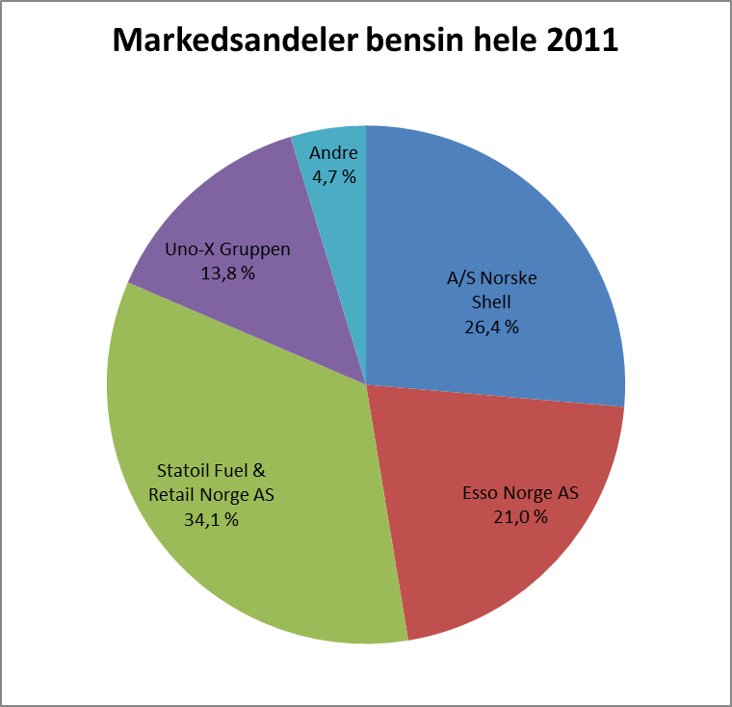
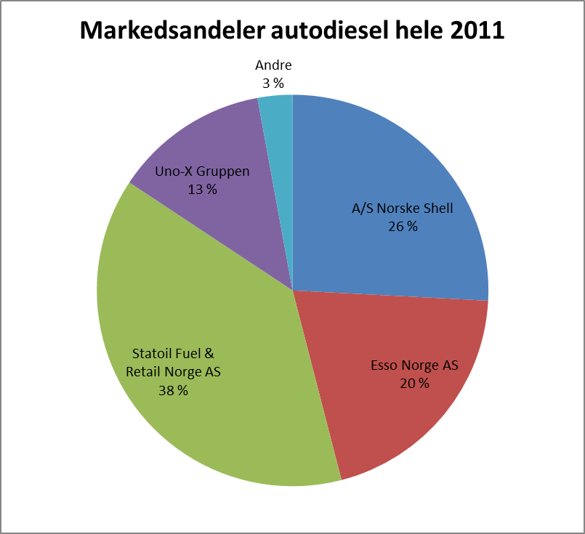
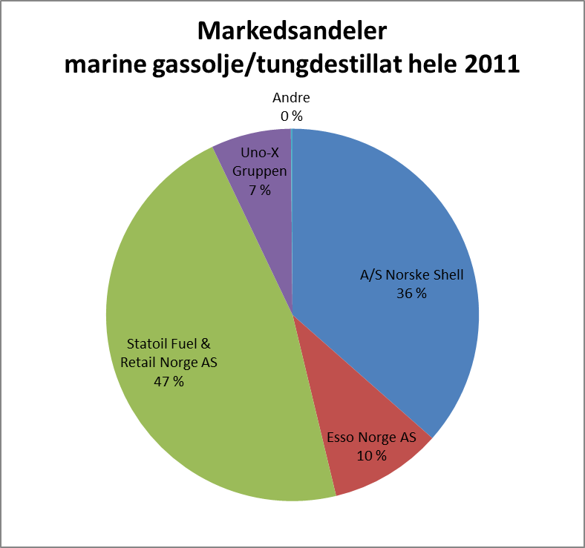

Januar 2011
Produkt | A/S Norske Shell | Esso Norge AS | Statoil Fuel & Retail Norge AS | Uno-X Gruppen | Nynäs AS | Andre | Samlet
 | Prosent | Prosent | Prosent | Prosent | Prosent | Prosent | Prosent
(040) Bilbensin | 27.1 % | 20.7 % | 34.2 % | 13.0 % |  | 5.0 % | 100.0 %
(073) Jetparafin | 38.7 % | 0.0 % | 45.4 % | 0.0 % |  | 15.8 % | 100.0 %
(090) Fyringsparafin | 26.7 % | 26.3 % | 29.8 % | 16.6 % |  | 0.7 % | 100.0 %
(101) Anleggsdiesel | 25.5 % | 23.4 % | 33.1 % | 18.1 % |  | -0.1 % | 100.0 %
(102) Autodiesel | 26.5 % | 19.9 % | 38.3 % | 12.3 % |  | 2.8 % | 100.0 %
(105) Lett fyringsolje | 16.0 % | 16.2 % | 31.6 % | 35.0 % |  | 1.2 % | 100.0 %
(110) Marine gassolje/tungdestillat | 41.0 % | 9.1 % | 42.3 % | 7.6 % |  | 0.0 % | 100.0 %
...

